記載方法
記載方法について

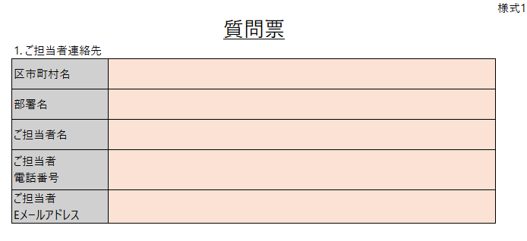

【ご担当者連絡先】
■ オレンジハイライトされているセルは必須で入力してください。 （事務局から質問に対する回答を送付させていただく際に活用させていただく想定です。）

【ご質問の該当資料名】
■ プルダウンより、ご質問の該当資料名を選択してください。
ー概要資料
ー募集要領
ー実施要綱 ー計画提案書（様式２）
ー資金計画表（様式３）
ーGHG排出量・削減量算出マニュアル ーGHG排出量・削減量算出ツール ーその他
【該当頁/シート名/項番号】
■ 該当資料が以下資料の場合：スライドのページ数を記入ください。
ー概要資料
ー募集要領
ー計画提案書（様式２）※説明文あり
ーGHG排出量・削減量算出マニュアル
■ 該当資料が以下資料の場合：項番号を記入ください。
ー実施要綱 例： 第7条（補助対象設備等） 別表（第７条関係）（ア）太陽光発電設備（交付上限）【都内住宅】a（a）① 等
■ 該当資料が以下資料（Excel）の場合：シート名称を記入ください。
ー資金計画表（様式３） 例：費用リスト（詳細） 等
ーGHG排出量・削減量算出ツール 例：GHG排出現状（様式2貼り付け） 表4-1-2 CO2排出量_実績値 独自推計（産業） 等
【ご質問内容】
■ 1行につき、1質問ずつご記載ください。

(様式1)質問票_ご担当者連絡先
 |  | 様式1
質問票
 | 1. ご担当者連絡先
【ご担当者連絡先】
■ オレンジハイライトされているセルは必須で入力してください。 （事務局から質問に対する回答を送付させていただく際に活用させていただく想定です。）
 | 区市町村名
 | 部署名
 | ご担当者名
 | ご担当者 電話番号
 | ご担当者 Eメールアドレス

(様式1)質問票_ご質問事項
 |  |  | 様式1
質問票

2. ご質問事項
# | ご質問に係る公募資料等 | 該当頁/シート名/項番号等 | ご質問内容
1
2
3
4
5
6
【ご質問の該当資料名（C列）】
■ プルダウンより、ご質問の該当資料名を選択してください。
ー概要資料
ー募集要領
ー実施要綱 ー計画提案書（様式２）
ー資金計画表（様式３）
ーGHG排出量・削減量算出マニュアル ーGHG排出量・削減量算出ツール ーその他
【該当頁/シート名/項番号（D列）】
■ 該当資料が以下資料の場合：スライドのページ数を記入ください。
ー概要資料
ー募集要領
ー計画提案書（様式２）※説明文あり
ーGHG排出量・削減量算出マニュアル
■ 該当資料が以下資料の場合：項番号を記入ください。
ー実施要綱 例： 第7条（補助対象設備等） 別表（第７条関係）（ア）太陽光発電設備（交付上限）【都内住宅】a（a）① 等
■ 該当資料が以下資料（Excel）の場合：シート名称を記入ください。
ー資金計画表（様式３） 例：費用リスト（詳細） 等
ーGHG排出量・削減量算出ツール 例：GHG排出現状（様式2貼り付け） 表4-1-2 CO2排出量_実績値 独自推計（産業） 等
【ご質問内容（E列）】
■ 1行につき、1質問ずつご記載ください。
7
8
9
10
11
12
13
14
15
16
17
18
19
20
21
22
23
24
25
26
27
28
29
30
31
32
33
34
35
36
37
38
39
40
41
42
43
44
45
46
47
48
49
50
51
52
53
54
55
56
57
58
59
60
61
62
63
64
65
66
67
68
69
70
71
72
73
74
75
76
77
78
79
80
81
82
83
84
85
86
87
88
89
90
91
92
93
94
95
96
97
98
99
100

